상품제안서
누반 대나무칫솔과 고체치약 세트 제로웨이스트 친환경 선물세트 | 상품코드: F25952

 |  |  |  |  |  |  | 02-412-0044 | www.easy1.co.kr
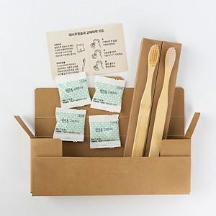

【상세/제작정보】 | 칫솔박스에 스티커라벨지 로고 및 문구 무료 인쇄 맞춤 문구: 20자 내외로 가능

【인쇄/포장옵션】 | 스티커 / 포장불가능

【공급단가】 | 수량 | 200~ | 500~ | 1,000~ | 3,000~ | 5,000~
*VAT별도 | 단가 | 3,120원 | 3,070원 | 3,000원 | 2,920원 | 2,870원

【상품 URL】 | https://dev.easy1.co.kr:443/src/goods_detail.php?gdno=25952

